المؤشرات الكلية

سوق العراق للاوراق المالية
جلسة الاربعاء 2026/3/11 |  |  |  | تقرير أسعار الأسهم المتداولة لسوق العراق للأوراق المالية
الجلسة (47)
الاسهم المتداولة المدرجة و OTC |  |  | 682,166,551 |  |  | قيمة الأسهم المتداولة المدرجة و OTC |  | 783,980,341 |  |  | صفقات الشركات المدرجة وOTC | 999
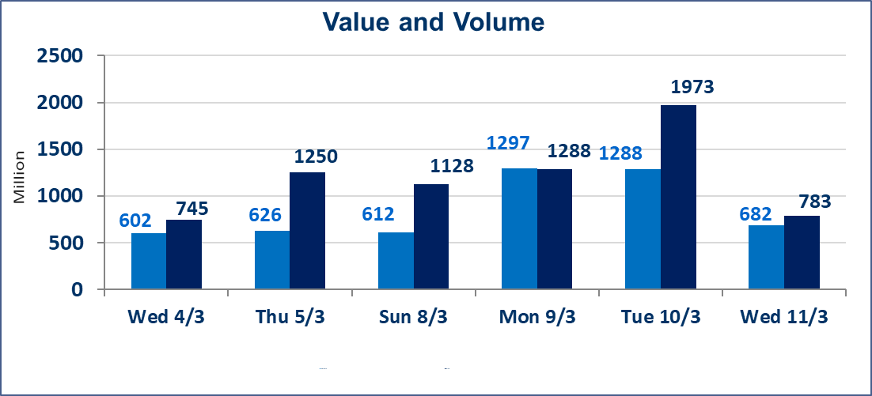
المؤشر60 ISX اليوم | 989.47 |  | نقطة |  |  | المؤشر15 ISX اليوم | 1237.85 | نقطة
المؤشر 60 ISX السابق | 972.09 |  | نقطة |  |  | المؤشر 15 ISX السابق | 1223.90 | نقطة
نسبة التغير | 1.79 |  | % |  |  | نسبة التغير | 1.14 | %
عدد النقاط | 17.38 |  | نقطة |  |  | عدد النقاط | 13.95 | نقطة

الشركات المدرجة | 104 | OTC | 14 | 118 |  | الشركات غير المتداولة المدرجة | 46 | OTC | 13 | 59
الشركات المتداولة | 46 | OTC | 1 | 47 |  | الشركات المرتفعة |  |  | 27
شركات الهيئة العامة |  |  |  | 2 |  | الشركات المنخفضة |  |  | 4
الموقوفة بقرار من هيأة الأوراق المالية |  |  |  | 10
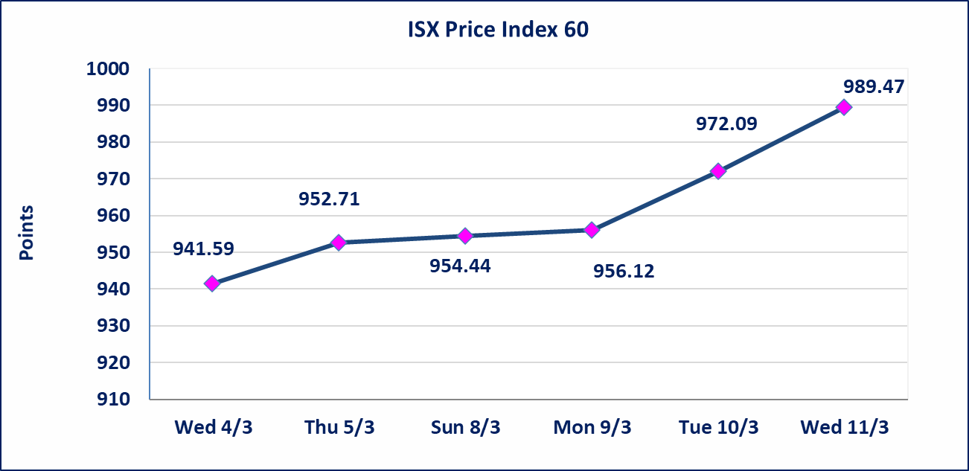
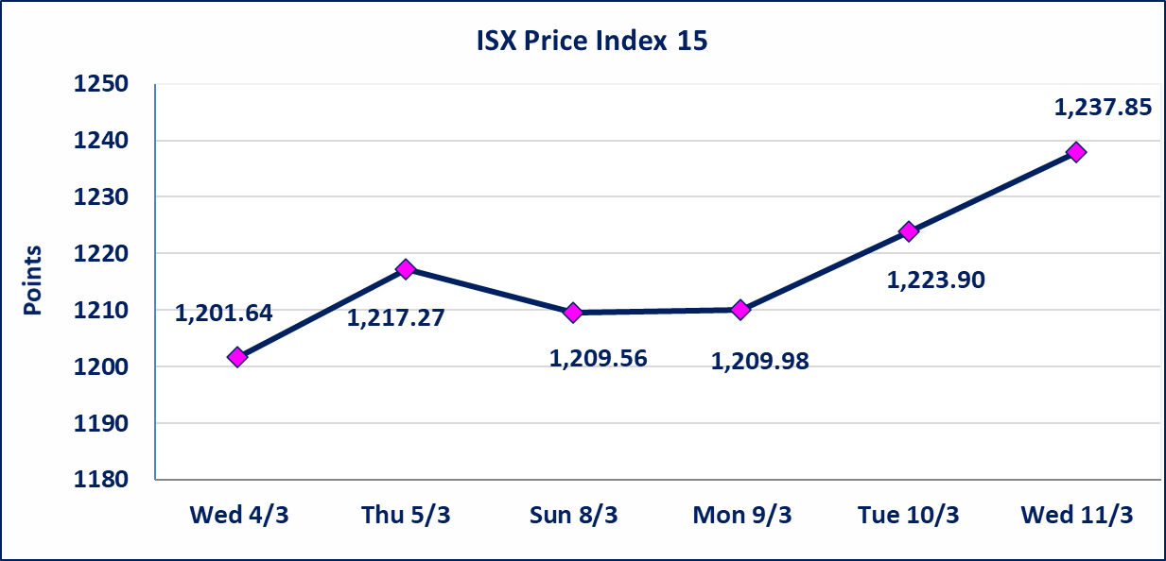

* | استنادا الى قرار الامانة العامة لمجلس الوزراء اعتبار يوم الاثنين 2026/3/16 عطلة رسمية بمناسبة ذكرى جرائم البعث وستنظم الجلسات اعتبارا من يوم الثلاثاء 2026/3/17
الحد الأعلى والادنى للتغير في السعر | نسبة التغير في كافة المنصات (5%) إرتفاعاً وإنخفاضاً من سعر الاغلاق السابق.
Web site : www.isx-iq.net E-mail : info-isx@isx-iq.net |  |  |  |  | 07834000034 - 07711211522 : ص . ب :3607 العلوية الهاتف |  |  |  |  |  | بغداد /الكرادة/ قرب المسرح الوطني /مجاور مصرف الخليج التجاري

نسبة التغير
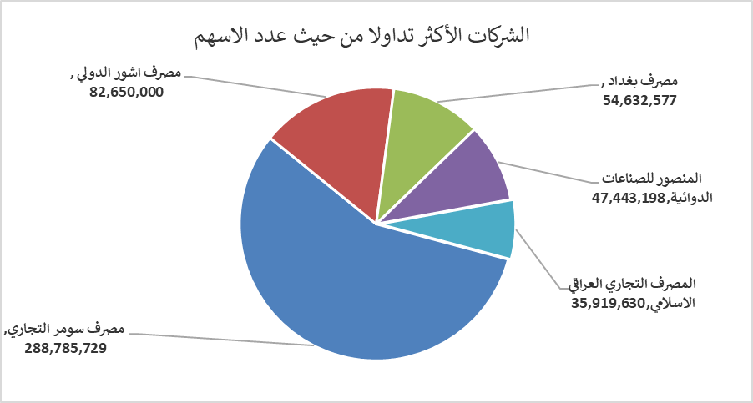
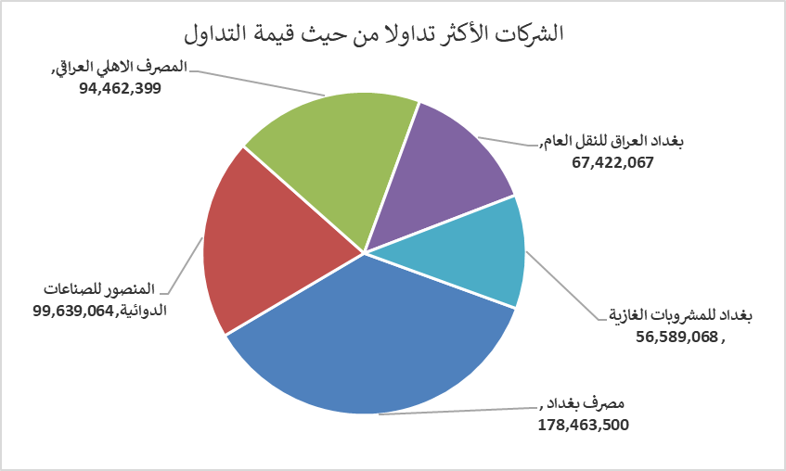
الشركات الأكثر ارتفاعاً وانخفاضاً

نسبة التغير لاسعار الاغلاق الاكثر ارتفاعاً |  |  |  | نسبة التغير لاسعار الاغلاق الاكثر انخفاضاً
اسم الشركة | اغلاق | التغير(%) | الاسهم المتداولة | اسم الشركة | اغلاق | التغير (%) | الاسهم المتداولة
مصرف الموصل للاستثمار | 0.150 | 7.14 | 2,111,627 | الاهلية للانتاج الزراعي | 2.450 | -3.92 | 33,879
الحمراء للتامين | 4.200 | 5.00 | 5,000 | فندق فلسطين | 19.000 | -1.04 | 2,102,271
بغداد العراق للنقل العام | 23.340 | 4.99 | 2,891,431 | الوطنية لصناعات الاثاث المنزلي | 0.990 | -1.00 | 5,000
العراقية لانتاج وتسويق اللحوم | 4.820 | 4.78 | 6,390 | مصرف العراقي الاسلامي | 1.010 | -0.98 | 2,529,525
مصرف بغداد | 3.300 | 4.76 | 54,632,577

الشركات الاكثر نشاطا حسب الاسهم المتداولة (حجم التداول) |  |  |  | الشركات الاكثر نشاطا حسب القيمة المتداولة
اسم الشركة | اغلاق | التغير(%) | الاسهم المتداولة | اسم الشركة | اغلاق | التغير (%) | القيمة المتداولة
مصرف سومر التجاري | 0.150 | 0.00 | 288,785,729 | مصرف بغداد | 3.300 | 4.76 | 178,463,500
مصرف اشور الدولي | 0.240 | 0.00 | 82,650,000 | المنصور للصناعات الدوائية | 2.110 | 0.48 | 99,639,064
مصرف بغداد | 3.300 | 4.76 | 54,632,577 | المصرف الاهلي العراقي | 4.770 | 1.27 | 94,462,399
المنصور للصناعات الدوائية | 2.110 | 0.48 | 47,443,198 | بغداد العراق للنقل العام | 23.340 | 4.99 | 67,422,067
المصرف التجاري العراقي الاسلامي | 0.660 | 0.00 | 35,919,630 | بغداد للمشروبات الغازية | 5.800 | 1.58 | 56,589,068

